合計請求明細書鑑
合計請求明細書

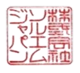
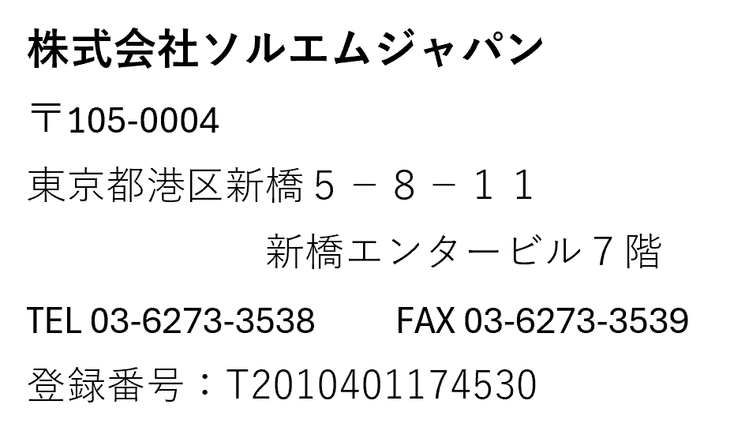
平素より大変お世話になっております。
下記の通りご請求申し上げます。

件名 | ：
お支払期限 | ：

 | 小 計 | 消費税(ドル) | 消費税(円) | 合計ご請求金額

【振込先口座】 みずほ銀行 新橋支店(店番 130) 普通 ： ９１５４５４８(通貨 ： USD) 口座名 ： カ）ソルエムジャパン

※ 銀行振込み手数料は、貴社でご負担いただきますようお願い致します。

